VL-01 EGYENES
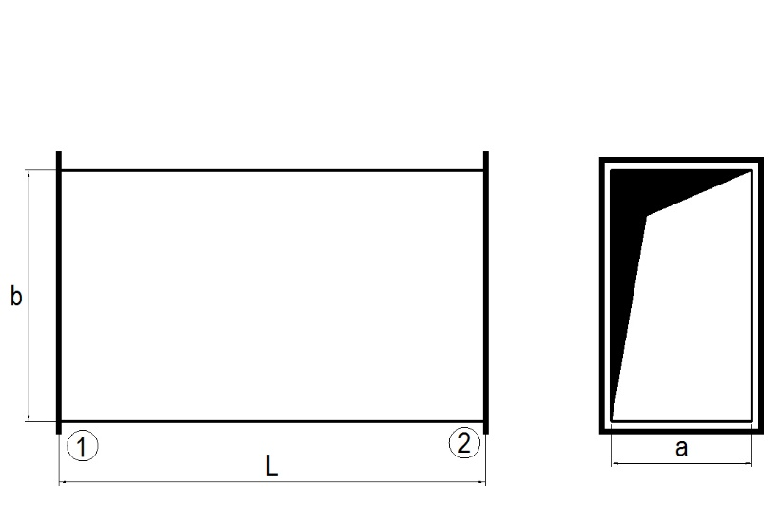
 |  |  |  |  |  |  |  | VL-01 | EGYENES
 |  |  |  |  |  |  |  | MEGRENDELŐ | (cégnév)
 |  |  |  |  |  |  |  | PROJEKT | (projektnév)
 |  |  |  |  |  |  |  | MUNKASZÁM | (FQ adja meg)
 |  |  |  |  |  |  |  | GYÁRTÓ | FQ Plusz Kft.
 |  |  |  |  |  |  |  | HATÁRIDŐ
 |  |  |  |  |  |  |  | LÉGTÖMÖRSÉG | B légtömörség

Vevői azonosító | DB | A | B | L | LV | j | k | MEGJEGYZÉS | MEGJEGYZÉS

VL-07 KÖNYÖK ÍVES
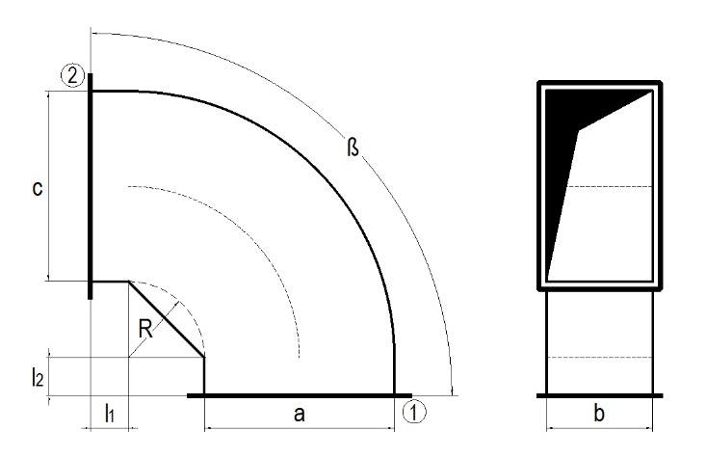
 |  |  |  |  |  |  |  |  |  |  |  | VL-07 | KÖNYÖK ÍVES
 |  |  |  |  |  |  |  |  |  |  |  | MEGRENDELŐ | (cégnév)
 |  |  |  |  |  |  |  |  |  |  |  | PROJEKT | (projektnév)
 |  |  |  |  |  |  |  |  |  |  |  | MUNKASZÁM | (FQ adja meg)
 |  |  |  |  |  |  |  |  |  |  |  | GYÁRTÓ | FQ Plusz Kft.
 |  |  |  |  |  |  |  |  |  |  |  | HATÁRIDŐ
 |  |  |  |  |  |  |  |  |  |  |  | LÉGTÖMÖRSÉG | B légtömörség

Vevői azonosító | DB | A | B | C | ß | R | L1 | L2 | LV | j | k | MEGJEGYZÉS | MEGJEGYZÉS

VL-02 KÖNYÖK SARKOS
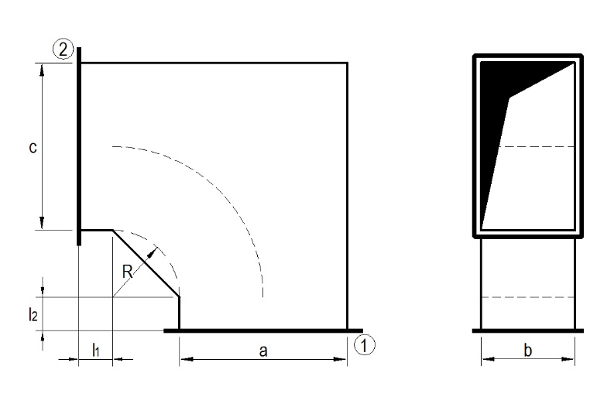
 |  |  |  |  |  |  |  |  |  |  |  | VL-02 | KÖNYÖK SARKOS
 |  |  |  |  |  |  |  |  |  |  |  | MEGRENDELŐ | (cégnév)
 |  |  |  |  |  |  |  |  |  |  |  | PROJEKT | (projektnév)
 |  |  |  |  |  |  |  |  |  |  |  | MUNKASZÁM | (FQ adja meg)
 |  |  |  |  |  |  |  |  |  |  |  | GYÁRTÓ | FQ Plusz Kft.
 |  |  |  |  |  |  |  |  |  |  |  | HATÁRIDŐ
 |  |  |  |  |  |  |  |  |  |  |  | LÉGTÖMÖRSÉG | B légtömörség

Vevői azonosító | DB | A | B | C | ß | R | L1 | L2 | LV | j | k | MEGJEGYZÉS | MEGJEGYZÉS

VL-10 ETAGE
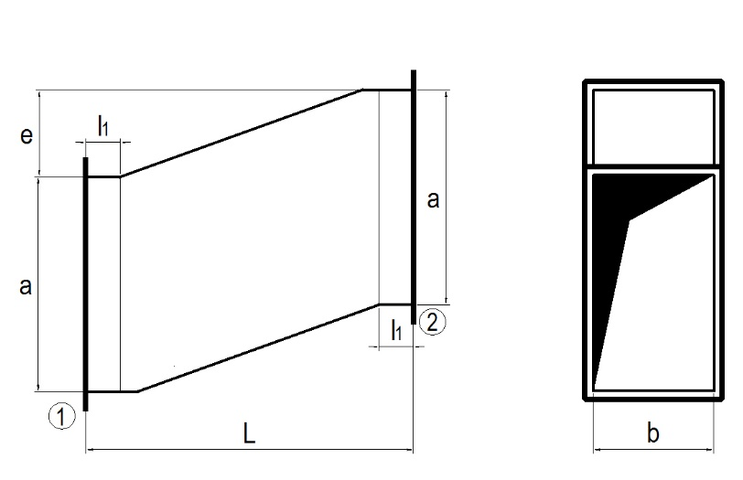
 |  |  |  |  |  |  |  |  |  | VL-10 | ETAGE
 |  |  |  |  |  |  |  |  |  | MEGRENDELŐ | (cégnév)
 |  |  |  |  |  |  |  |  |  | PROJEKT | (projektnév)
 |  |  |  |  |  |  |  |  |  | MUNKASZÁM | (FQ adja meg)
 |  |  |  |  |  |  |  |  |  | GYÁRTÓ | FQ Plusz Kft.
 |  |  |  |  |  |  |  |  |  | HATÁRIDŐ
 |  |  |  |  |  |  |  |  |  | LÉGTÖMÖRSÉG | B légtömörség

Vevői azonosító | DB | A | B | E | L | L1 | LV | j | k | MEGJEGYZÉS | MEGJEGYZÉS

VL-03 TID
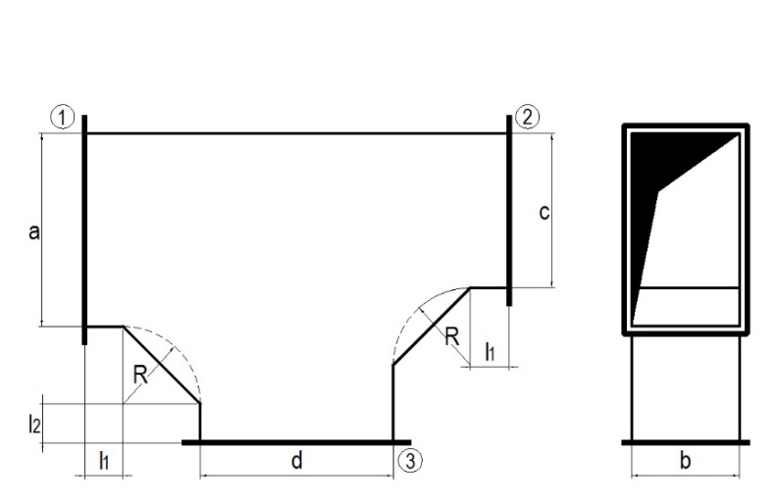
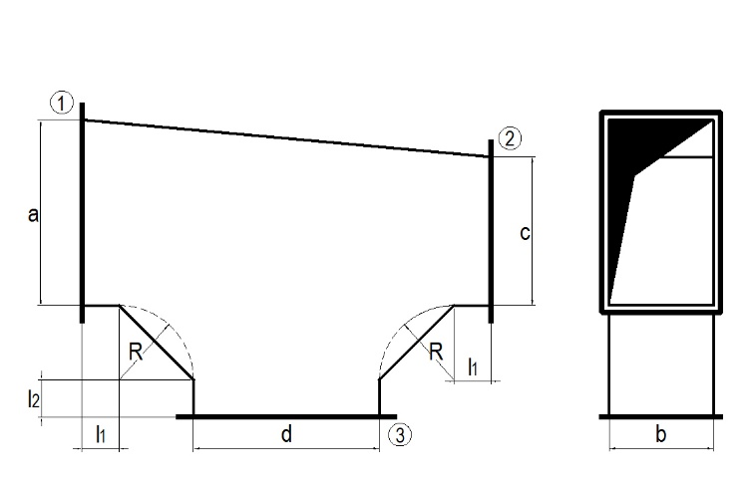
 |  | TÍPUS 1 |  |  |  |  |  |  |  | TÍPUS 2 |  |  |  | VL-03 | T IDOM
 |  |  |  |  |  |  |  |  |  |  |  |  |  | MEGRENDELŐ | (cégnév)
 |  |  |  |  |  |  |  |  |  |  |  |  |  | PROJEKT | (projektnév)
 |  |  |  |  |  |  |  |  |  |  |  |  |  | MUNKASZÁM | (FQ adja meg)
 |  |  |  |  |  |  |  |  |  |  |  |  |  | GYÁRTÓ | FQ Plusz Kft.
 |  |  |  |  |  |  |  |  |  |  |  |  |  | HATÁRIDŐ
 |  |  |  |  |  |  |  |  |  |  |  |  |  | LÉGTÖMÖRSÉG | B légtömörség

TÍPUS | Vevői azonosító | DB | A | B | C | D | R | L1 | L2 | LV | j | k | l | MEGJEGYZÉS | MEGJEGYZÉS

VL-05 ÁLTALÁNOS SZŰKÍTŐ
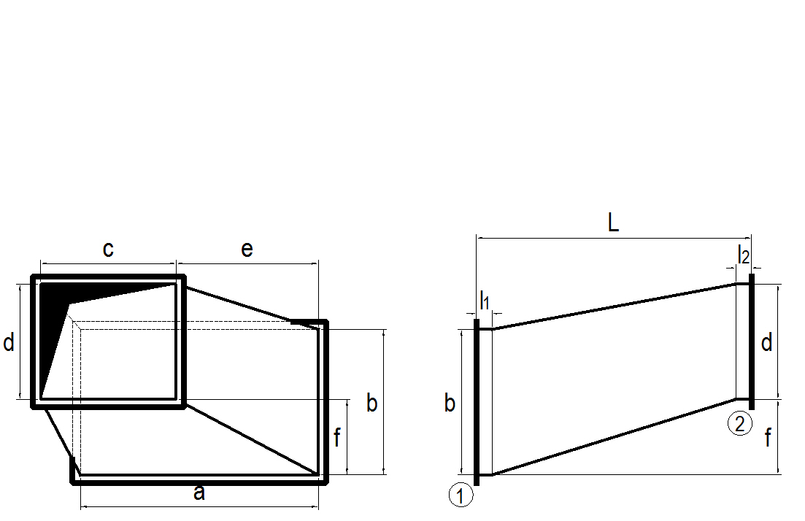
 |  |  |  |  |  |  |  |  |  |  |  |  |  | VL-05 | ÁLTALÁNOS SZŰKÍTŐ
 |  |  |  |  |  |  |  |  |  |  |  |  |  | MEGRENDELŐ | (cégnév)
 |  |  |  |  |  |  |  |  |  |  |  |  |  | PROJEKT | (projektnév)
 |  |  |  |  |  |  |  |  |  |  |  |  |  | MUNKASZÁM | (FQ adja meg)
 |  |  |  |  |  |  |  |  |  |  |  |  |  | GYÁRTÓ | FQ Plusz Kft.
 |  |  |  |  |  |  |  |  |  |  |  |  |  | HATÁRIDŐ
 |  |  |  |  |  |  |  |  |  |  |  |  |  | LÉGTÖMÖRSÉG | B légtömörség

Vevői azonosító | DB | A | B | C | D | L | E | F | L1 | L2 | LV | j | k | MEGJEGYZÉS | MEGJEGYZÉS

VL-08 ÁLTALÁNOS ÁTMENETI IDOM
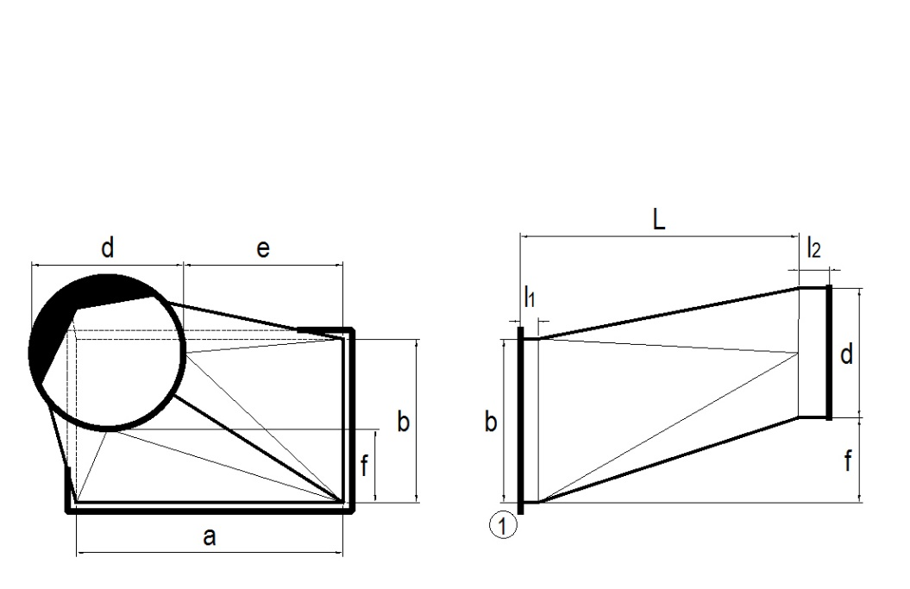
 |  |  |  |  |  |  |  |  |  |  |  | VL-08 | ÁLTALÁNOS ÁTMENETI IDOM
 |  |  |  |  |  |  |  |  |  |  |  | MEGRENDELŐ | (cégnév)
 |  |  |  |  |  |  |  |  |  |  |  | PROJEKT | (projektnév)
 |  |  |  |  |  |  |  |  |  |  |  | MUNKASZÁM | (FQ adja meg)
 |  |  |  |  |  |  |  |  |  |  |  | GYÁRTÓ | FQ Plusz Kft.
 |  |  |  |  |  |  |  |  |  |  |  | HATÁRIDŐ
 |  |  |  |  |  |  |  |  |  |  |  | LÉGTÖMÖRSÉG | B légtömörség

Vevői azonosító | DB | A | B | D | L | E | F | L1 | L2 | LV | j | MEGJEGYZÉS | MEGJEGYZÉS

